Лист2
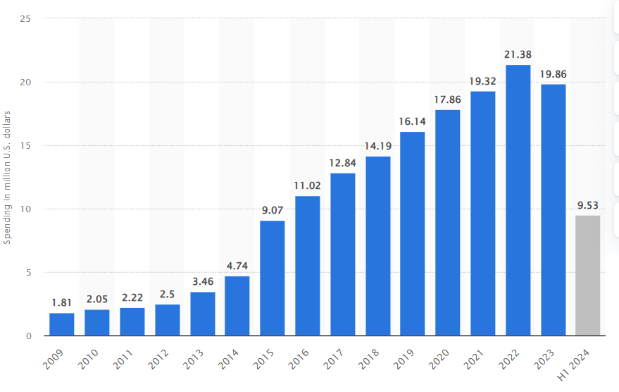
 | lobbying_spending_usa
2020 | 17.86
2021 | 19.32
2022 | 21.38
2023 | 19.86
2024 | 19.61
2025 | 20.01

 |  | 3. Интерпретация результатов
 |  | Функция auto_arima выведет лучшие параметры (p,d,q) и (P,D,Q,s) на основе критерия AIC. Пример вывода:
 |  | Copy
 |  | Download
 |  | Best model: SARIMAX(p, d, q)(P, D, Q, s)
 |  | AIC: XXXX
 |  | 4. Рекомендации по использованию параметров
 |  | Несезонные параметры (p,d,q):

 |  | p (авторегрессия): Обычно выбирается в диапазоне 0-3.
 |  | d (дифференцирование): 1 или 2 для стационарности.
 |  | q (скользящее среднее): Обычно 0-3.
 |  | Сезонные параметры (P,D,Q,s):

 |  | s (сезонность): Например, 5 для рабочих дней.
 |  | P, D, Q: Аналогично несезонным, но для сезонной компоненты.
 |  | 5. Дополнительные шаги
 |  | Проверьте стационарность ряда с помощью теста Дики-Фуллера.
 |  | Визуализируйте автокорреляцию (ACF) и частичную автокорреляцию (PACF) для ручного подбора параметров.
 |  | Пример вывода:
 |  | Если auto_arima подобрал параметры (1,1,1)(1,1,1,5), это означает:
 |  | Несезонные параметры: p=1, d=1, q=1.
 |  | Сезонные параметры: P=1, D=1, Q=1 с периодом s=5.
 |  | Используйте эти параметры в вашей модели SARIMAX для прогнозирования.

